Solicitud gráfica
 | Asignatura: | Matemáticas |  |  | Fecha:
 | Grado: | 3
 | Título del tema: | Números hasta de seis cifras |  |  | ¿Cuaderno de estudio o recurso? | Recurso
 | Editor: | Andrea Constanza Perdomo Pedraza |  |  | Motor del recurso | M5A

 | Código guión o recurso: | MA_03_02_CO_REC180 | ← Para determinar este código, visite la hoja de Ayuda
 |  |  |  |  | ESPECIFICACIÓN DE ARCHIVOS A ENTREGAR
Núm. | Archivo Shutterstock o ruta en web | Imagen para: | Tipo | Formato | Nombre imagen SMALL | Tamaño imagen SMALL | Nombre imagen ZOOM | Tamaño imagen ZOOM | Descripción | Observaciones
1º
IMG01 | 155049257 | Recurso M5A | Ilustración | Horizontal | MA_03_02_CO_REC180_IMG01.png | 286 x 286 px |  |  | Usar solo la columna que se ve en la imagen. Y poner el 1º al lado o sobre el carro azul de abajo. | 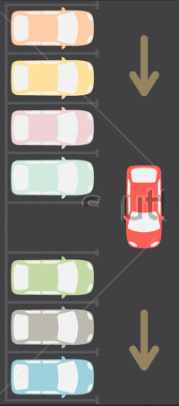
IMG02 | 155049257 | Recurso M5A | Ilustración | Horizontal | MA_03_02_CO_REC180_IMG02.png | 286 x 286 px |  |  | Es la misma imagen anterior
IMG03 | 155049257 | Recurso M5A | Fotografía | Horizontal | MA_03_02_CO_REC180_IMG03.png | 286 x 286 px |  |  | Es la misma imagen anterior
IMG04 | 155049257 | Recurso M5A | Fotografía | Horizontal | MA_03_02_CO_REC180_IMG04.png | 286 x 286 px |  |  | Es la misma imagen anterior
IMG05 | Ver descripción en la última columna | Recurso M5A | Fotografía | Horizontal | MA_03_02_CO_REC180_IMG05.png | 286 x 286 px |  |  | Tabla con datos | 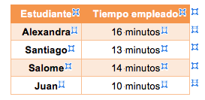
IMG06 | Es la misma imagen 5 | Recurso M5A | Fotografía | Horizontal | MA_03_02_CO_REC180_IMG06.png | 286 x 286 px |  |  | Es la misma imagen anterior
IMG07 | Es la misma imagen 5 | Recurso M5A | Fotografía | Horizontal | MA_03_02_CO_REC180_IMG07.png | 286 x 286 px |  |  | Es la misma imagen anterior

